Test cases
TC | Action | Expected result
TC1 - Criação de user com dados válidos | Aceder à página de criação de users | A página apresenta os campos EMAIL, FIRST NAME , LAST NAME também os botões "save" e "cancel" conforme a imagem dos requisitos
 | Preencher o campo EMAIL com o utilizador "user123@gmail.com" | o campo é preenchido com os dados introduzidos sem erros
 | prencher o campo FIRST NAME com "Francisca" | o campo é preenchido com os dados introduzidos sem erros
 | prencher o campo LAST NAME com "Cardoso" | o campo é preenchido com os dados introduzidos sem erros
 | Clicar no botao SAVE | Uma mensgaem de envio de email é recebida e os dados foram guardados na base de dados.
 | Visitar o email pessoal/ corporativo indicado no step2 e verificar recebimento de emaik | Email na cauxa de correio com PWD temporária.
 | Regresso à home page e introduzo os dados temporário | Entrei no sistema e vejo o nome do user na home pagae "WELCOME USER NAME"
 | Clicar em change password e mudar a pwd. | PWD mudada com sucesso.
TC2 - Criação de user com EMAIL INválidos | Aceder à página de criação de users | A página apresenta os campos EMAIL, FIRST NAME , LAST NAME também os botões "save" e "cancel" conforme a imagem dos requisitos
 | Preencher o campo EMAIL com o utilizador "user123@hmail.com" | o campo é preenchido com os dados introduzidos COM MENSAGEM DE ERRO DE EMAIL INVÁLIDO
 | prencher o campo FIRST NAME com "Francisca" | o campo é preenchido com os dados introduzidos sem erros
 | prencher o campo LAST NAME com "Cardoso" | o campo é preenchido com os dados introduzidos sem erros
 | Clicar no botao SAVE | Uma mensgaem de envio de email é recebida e os dados foram guardados na base de dados.
 | Visitar o email pessoal/ corporativo indicado no step2 e verificar recebimento de emaik | Email na cauxa de correio com PWD temporária.
 | Regresso à home page e introduzo os dados temporário | Entrei no sistema e vejo o nome do user na home pagae "WELCOME USER NAME"
 | Clicar em change password e mudar a pwd. | PWD mudada com sucesso.
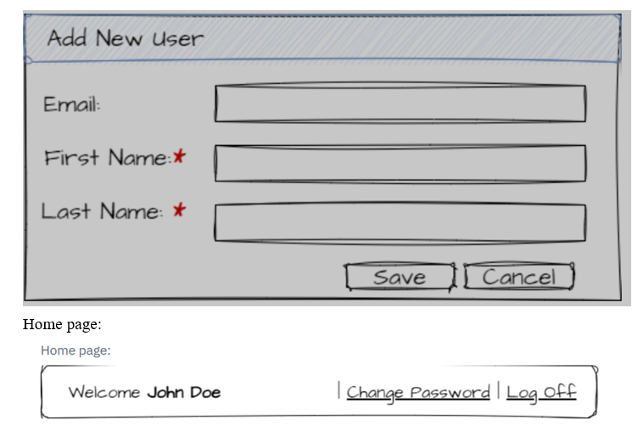
TC3 - Comprimento dos campos - Excedendo o limito | Aceder à página de criação de users | A página apresenta os campos EMAIL, FIRST NAME , LAST NAME também os botões "save" e "cancel" conforme a imagem dos requisitos
 | Preencher o campo EMAIL com um email > 30 cacarterres ex_ 12345679991......@exemplo.com" | o campo não aceita >30caracteres eao subementer há uma mensagem de erro.
 | prencher o campo FIRST NAME com nome >10 ex: | o campo aceita o valor ( texto livre está limitado a 30) mas ao subementer há uma mensagem de erro da base dados.
 | prencher o campo LAST NAME com >12 ex: | o campo aceita o valor ( texto livre está limitado a 30) mas ao subementer há uma mensagem de erro da base dados.
TC4 - Campos obrigatorios em branco | Aceder à página de criação de users | A página apresenta os campos EMAIL, FIRST NAME , LAST NAME também os botões "save" e "cancel" conforme a imagem dos requisitos
 | deixar todos os campos vazios | os campos permancem vazios
 | clicar em SAVE | o sistema despoleta uma mensagem de erro junto a cada campo.
 | Preencher o campo EMAIL com o utilizador "user123@gmail.com" | o campo é preenchido com os dados introduzidos sem erros
 | prencher o campo FIRST NAME com "Francisca" | o campo é preenchido com os dados introduzidos sem erros
 | prencher o campo LAST NAME com "Cardoso" | o campo é preenchido com os dados introduzidos sem erros
 | Clicar no botao SAVE | Uma mensgaem de envio de email é recebida e os dados foram guardados na base de dados.
TC5- Verificação de tempo de resposta usuário | Aceder à página de criação de users | A página apresenta os campos EMAIL, FIRST NAME , LAST NAME também os botões "save" e "cancel" conforme a imagem dos requisitos
 | Preencher o campo EMAIL com o utilizador "user123@gmail.com" | o campo é preenchido com os dados introduzidos sem erros
 | prencher o campo FIRST NAME com "Francisca" | o campo é preenchido com os dados introduzidos sem erros
 | prencher o campo LAST NAME com "Cardoso" | o campo é preenchido com os dados introduzidos sem erros
 | Clicar no botao SAVE | Uma mensgaem de envio de email é recebida < 3s - utilizando o relogio do sistema.(cronometro teste manual)

